Hoja 1
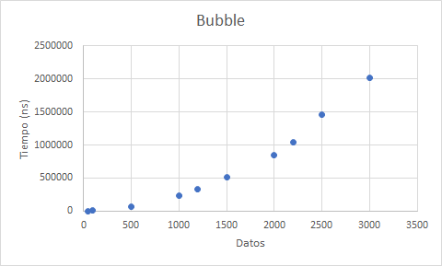
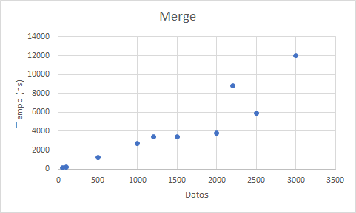
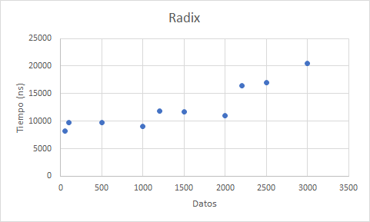
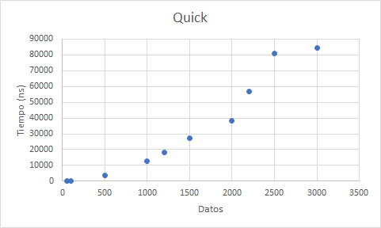
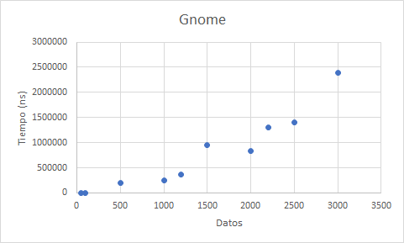
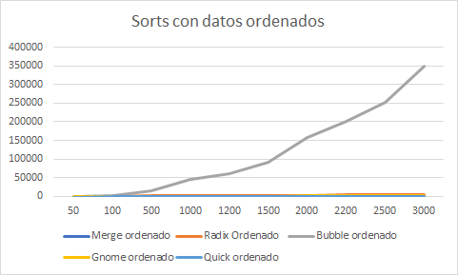
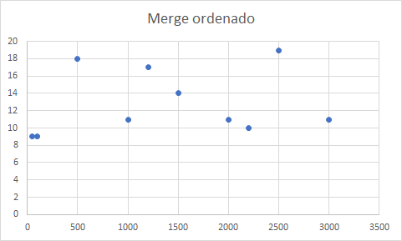
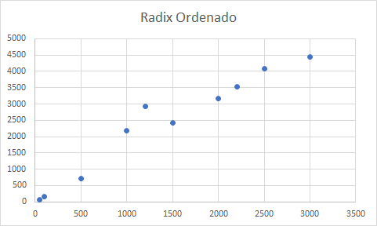
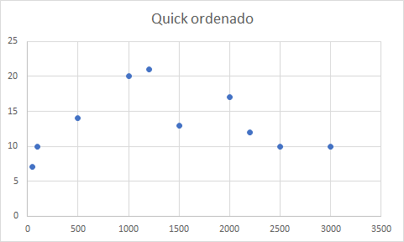
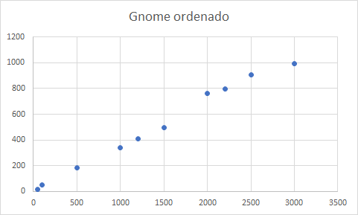
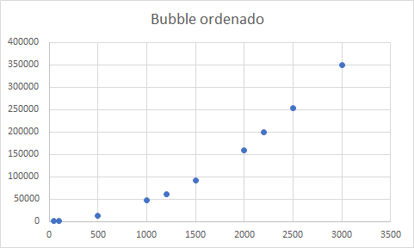
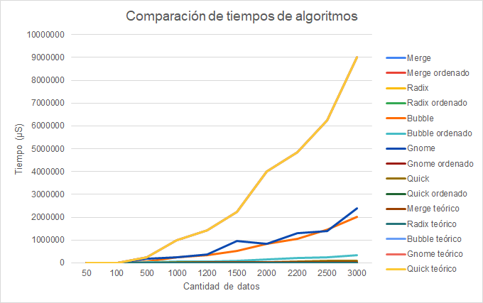
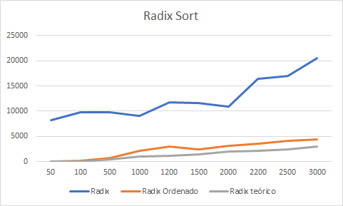
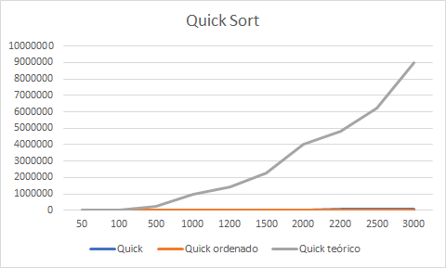
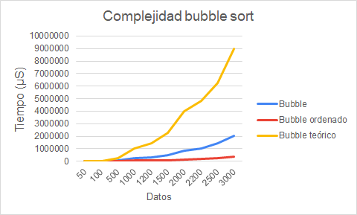
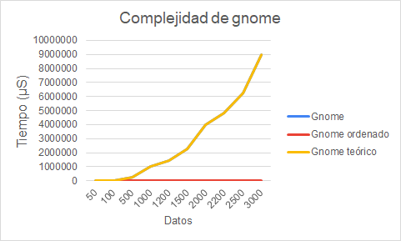
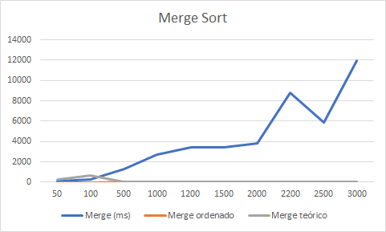
Datos | Merge | Merge ordenado | Radix | Radix ordenado | Bubble | Bubble ordenado | Gnome | Gnome ordenado | Quick | Quick ordenado | Merge teórico | Radix teórico | Bubble teórico | Gnome teórico | Quick teórico
50 | 119 | 9 | 8263 | 58 | 1103 | 178 | 2101 | 16 | 124 | 7 | O( n log n) | O(n) | O(n^2) | O(n^2) | O(n^2)
100 | 226 | 9 | 9733 | 151 | 3365 | 787 | 3941 | 50 | 263 | 10 | 282 | 50 | 14161 | 2500 | 2500
500 | 1258 | 18 | 9716 | 704 | 62618 | 13531 | 190815 | 183 | 3725 | 14 | 664 | 100 | 51076 | 10000 | 10000
1000 | 2702 | 11 | 9063 | 2179 | 232000 | 46601 | 255817 | 340 | 12575 | 20 | 4,483 | 500 | 1582564 | 250000 | 250000
1200 | 3434 | 17 | 11805 | 2937 | 325000 | 60572 | 359299 | 411 | 18040 | 21 | 9,966 | 1000 | 7300804 | 1000000 | 1000000
1500 | 3399 | 14 | 11639 | 2421 | 509000 | 91518 | 952600 | 494 | 27287 | 13 | 12,275 | 1200 | 11792356 | 1440000 | 1440000
2000 | 3788 | 11 | 10960 | 3167 | 847000 | 158596 | 839213 | 762 | 38062 | 17 | 15,826 | 1500 | 11553201 | 2250000 | 2250000
2200 | 8796 | 10 | 16395 | 3518 | 1045000 | 200366 | 1294987 | 799 | 56889 | 12 | 21,932 | 2000 | 14348944 | 4000000 | 4000000
2500 | 5878 | 19 | 16987 | 4082 | 1463074 | 253164 | 1400058 | 907 | 80982 | 10 | 24,427 | 2200 | 77369616 | 4840000 | 4840000
3000 | 11996 | 11 | 20475 | 4439 | 2015000 | 350341 | 2394773 | 992 | 84381 | 10 | 28,219 | 2500 | 34550884 | 6250000 | 6250000
 |  |  |  |  |  |  |  |  |  |  | 34,652 | 3000 | 143904016 | 9000000 | 9000000

